Glorieta Quiroga
EBL

EBS

NBS

NBR

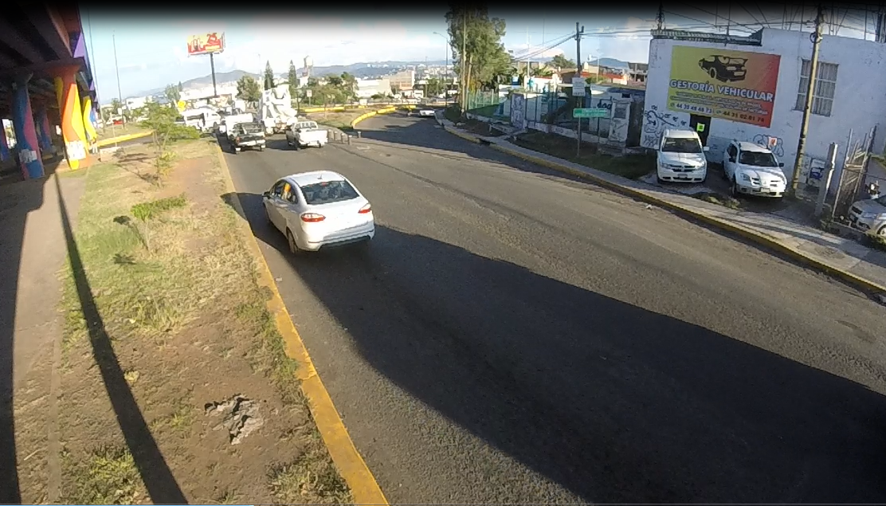

EBS

NBR

NBS

 | Glorieta Quiroga Hacia Monumento
 | Hora |  | Motocicleta | Ap | Ac | B2 | B3 | C2 | C3 | T2-S1 | T3-S2 | T3-S3 | T2-S1-R2 | SUMA | TOTAL HORA | PEATONES
NBS | 18:00:00 | 18:15:00 | 25 | 142 | 58 | 28 | 1 | 15 | 4 | 0 | 0 | 1 | 0 | 274 | 1041 | 8
 | 18:15:00 | 18:30:00 | 43 | 152 | 99 | 25 | 0 | 12 | 6 | 1 | 1 | 0 | 0 | 339 |  | 14
 | 18:30:00 | 18:45:00 | 26 | 153 | 48 | 21 | 0 | 6 | 5 | 0 | 0 | 0 | 0 | 259 |  | 7
 | 18:45:00 | 19:00:00 | 5 | 102 | 40 | 12 | 0 | 9 | 1 | 0 | 0 | 0 | 0 | 169 |  | 4
NBR | 18:00:00 | 18:15:00 | 8 | 53 | 32 | 1 | 0 | 3 | 1 | 4 | 0 | 0 | 1 | 103 | 357 | 2
 | 18:15:00 | 18:30:00 | 8 | 59 | 37 | 0 | 0 | 2 | 0 | 0 | 0 | 0 | 1 | 107 |  | 9
 | 18:30:00 | 18:45:00 | 9 | 68 | 17 | 1 | 0 | 3 | 0 | 0 | 0 | 0 | 0 | 98 |  | 12
 | 18:45:00 | 19:00:00 | 2 | 34 | 9 | 0 | 0 | 4 | 0 | 0 | 0 | 0 | 0 | 49 |  | 1
EBS | 18:00:00 | 18:15:00 | 6 | 88 | 13 | 2 | 0 | 2 | 1 | 0 | 0 | 0 | 0 | 112 | 446 | 7
 | 18:15:00 | 18:30:00 | 12 | 82 | 18 | 0 | 0 | 1 | 0 | 0 | 1 | 0 | 0 | 114 |  | 14
 | 18:30:00 | 18:45:00 | 14 | 93 | 11 | 4 | 0 | 3 | 0 | 1 | 0 | 0 | 0 | 126 |  | 15
 | 18:45:00 | 19:00:00 | 17 | 5 | 64 | 7 | 0 | 0 | 0 | 0 | 1 | 0 | 0 | 94 |  | 17
 | Suma |  | 175 | 1031 | 446 | 101 | 1 | 60 | 18 | 6 | 3 | 1 | 2 | 1844 | 1844 | 110
 | Porcentaje |  | 9% | 56% | 24% | 5% | 0.05423% | 3% | 1% | 0.32538% | 0.16269% | 0.05423% | 0.10846% | 100% | 100%
 |  |  |  |  |  |  |  |  |  |  |  | Tránsito por hora |  |  | 615
 |  |  |  |  |  |  |  |  |  |  |  | Tránsito por dia |  |  | 7376

 | Hora |  | vehiculos |  | Hora |  | peatones
 | 18:00:00 | 18:15:00 | 489 |  | 18:00:00 | 18:15:00 | 17
 | 18:15:00 | 18:30:00 | 560 |  | 18:15:00 | 18:30:00 | 37
 | 18:30:00 | 18:45:00 | 483 |  | 18:30:00 | 18:45:00 | 34
 | 18:45:00 | 19:00:00 | 312 |  | 18:45:00 | 19:00:00 | 22

